상품제안서
유치원가방 GB2706 | 상품코드: F10101

 |  |  |  |  |  | 02-412-0044 | www.easy1.co.kr
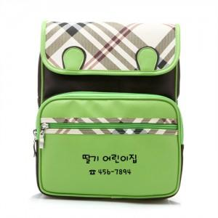 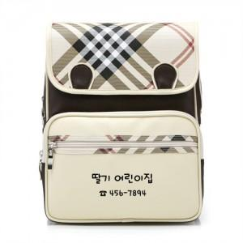 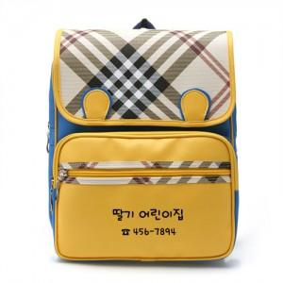

【상세/제작정보】 | 본 제품은 1도 인쇄만 가능합니다. 인쇄비 : 100개당 20,000원 배송비 : 1박스(30개입) 개당 3,500원 작업기간 : 주문완료일로 부터 5~7일

【인쇄/포장옵션】 | 실크 / 비규격미포장

【공급단가】 | 수량 | 100~ | 500~ | 1,000~ | 3,000~
*VAT별도 | 단가 | 13,500원 | 13,000원 | 12,500원 | 12,000원

【상품 URL】 | http://www.easy1.co.kr/src/goods_detail.php?gdno=10101

